cabin list
CABIN LIST
RV SONNE |  |  | Port of Departure: | Wilhelmshaven, Germany
DBBE | IMO 9633927 |  |  | Date of Departure: | 2022-01-20
Flag: German |  |  | Cruise No.: | SOXXX

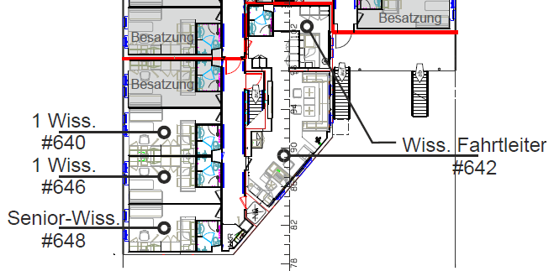
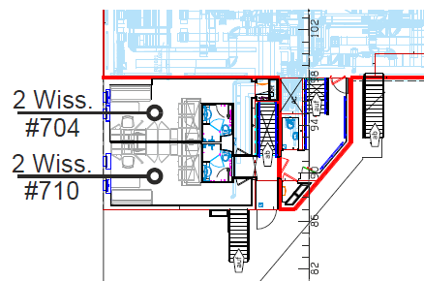
Deck/ Kammer |  | Tel. | Belegung | Vorname, Name
Deck 6 | 642 | 610+611 | Fahrtleiter/in
 | 640 | 612 | 1 Wissenschaftler/in
 | 646 | 613 | 1 Wissenschaftler/in
 | 648 | 614 | 1 Wissenschaftler/in
Deck 7 | 704 | 615 | 2 Wissenschaftler

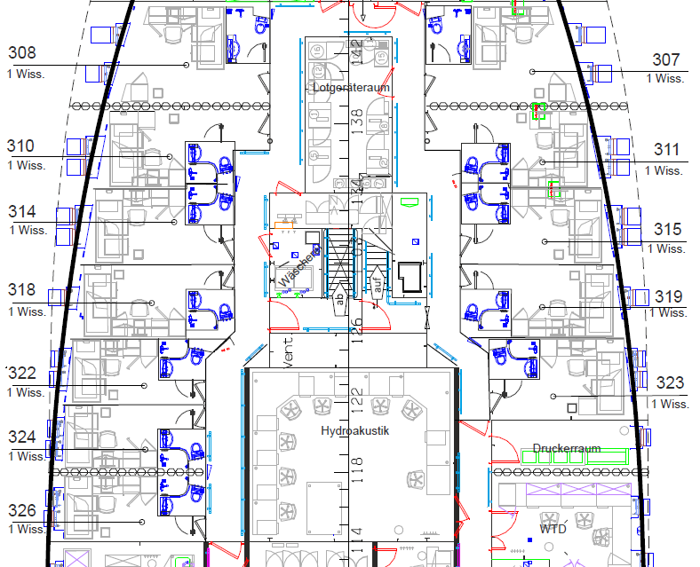
 | 710 | 616 | 2 Wissenschaftler

Deck 3 | 307 | 624 | 1 Wissenschaftler/in
 | 308 | 623 | 1 Wissenschaftler/in
 | 310 | 622 | 1 Wissenschaftler/in
 | 311 | 625 | 1 Wissenschaftler/in
 | 314 | 621 | 1 Wissenschaftler/in
 | 315 | 626 | 1 Wissenschaftler/in
 | 318 | 620 | 1 Wissenschaftler/in
 | 319 | 627 | 1 Wissenschaftler/in
 | 322 | 619 | 1 Wissenschaftler/in
 | 323 | 628 | 1 Wissenschaftler/in
 | 324 | 618 | 1 Wissenschaftler/in
 | 326 | 617 | 1 Wissenschaftler/in
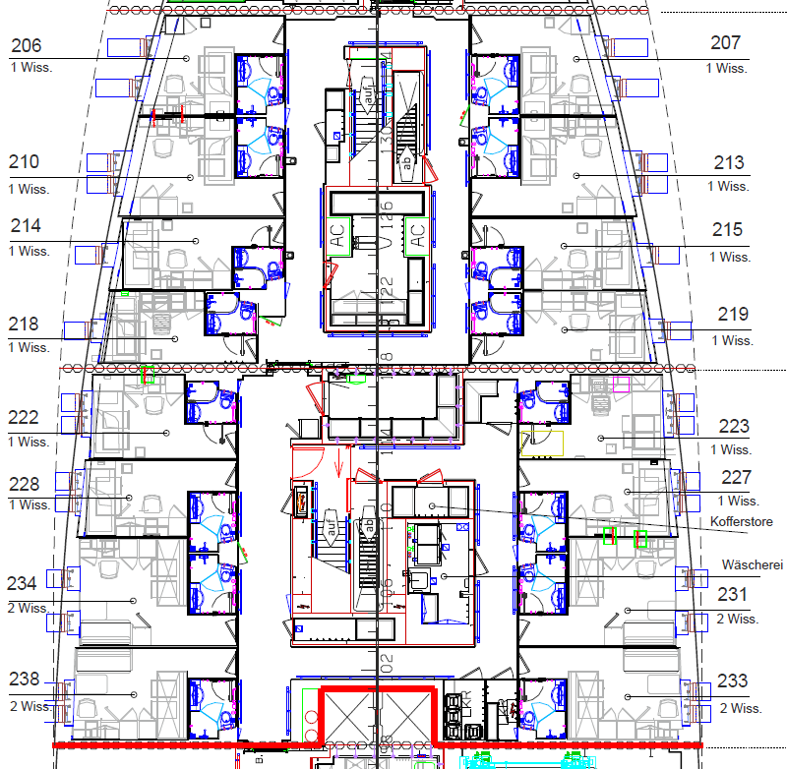
Deck 2 | 206 | 636 | 1 Wissenschaftler/in
 | 207 | 637 | 1 Wissenschaftler/in
 | 210 | 635 | 1 Wissenschaftler/in
 | 213 | 638 | 1 Wissenschaftler/in
 | 214 | 634 | 1 Wissenschaftler/in
 | 215 | 639 | 1 Wissenschaftler/in
 | 218 | 633 | 1 Wissenschaftler/in
 | 219 | 640 | 1 Wissenschaftler/in
 | 222 | 632 | 1 Wissenschaftler/in
 | 223 | 641 | 1 Wissenschaftler/in
 | 227 | 642 | 1 Wissenschaftler/in
 | 228 | 631 | 1 Wissenschaftler/in
 | 231 | 643 | 2 Wissenschaftler/innen

 | 233 | 644 | 2 Wissenschaftler/innen

 | 234 | 630 | 2 Wissenschaftler/innen

 | 238 | 629 | 2 Wissenschaftler/innen

